排行榜
排行榜

界面

界面说明 |  |  | 排行榜界面
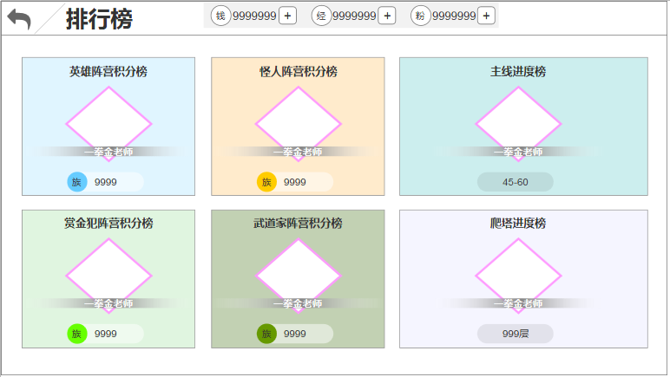
1.界面说明：
 | a.界面由主界面排行榜按钮打开
 | b.界面分为6种排行
 | c.每种排行榜的信息包含：
 |  | -排行榜名字 = 【tid#RankList001~tid#RankList004】
 |  | -当前最高进度第一个达到的玩家头像、名字
 |  | -该玩家的排行数据
 | d.排行底版，分6种
 |  | -阵营1~4
 |  | -主线排行
 |  | -爬塔排行

2.界面操作：
 | a.点击任意排行面板，弹出此排行详情界面

3.边界
 | a.红点：任意排行榜有奖励可领取时，面板右上角显示红点

规则

功能开启
排行榜开启 = 【open表RankList】

排行榜规则
1.排行榜中共有6种排行：
 | a.阵营1
 | b.阵营2
 | c.阵营3
 | d.阵营4
 | e.主线进度
 | f.爬塔进度

2.每个排行榜板的标题：
 | a.阵营1 （第1排第1个）= 【tid#RankList001】
 | b.阵营2 （第1排第2个）= 【tid#RankList002】
 | c.阵营3（第2排第1个） = 【tid#RankList003】
 | d.阵营4（第2排第2个） = 【tid#RankList004】
 | e.主线进度 = 【tid#RankList005】
 | f.爬塔进度 = 【tid#RankList006】

3.此处仅显示当前最高进度的任务，第一个完成的玩家信息：
 | a.玩家头像：读取该玩家详情界面的头像、头像框
 | b.玩家名字：根据UID，读该玩家最新的名字

排行榜详情
排行榜详情

排行榜详情界面

界面说明 |  |  | 排行榜详情界面
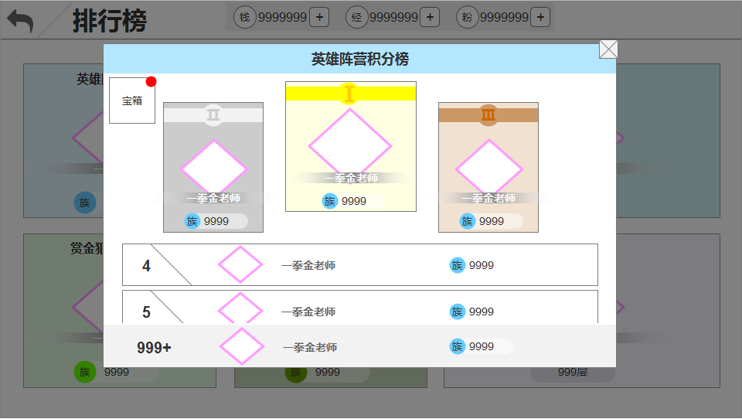
1.界面说明：
 | a.所有排行榜的界面布局都一样
 | b.前三名玩家的板子特殊表现，逻辑相同
 | c.第四名往后统一使用1种板子
 | d.玩家自己的信息显示在最底
 | e.每个排行榜的排行参数不同
 |  | -阵营积分
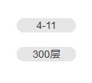
 |  | -主线进度
 |  | -爬塔进度

2.界面操作：
 | a.点击玩家头像，弹出此玩家的详情界面
 | b.点击左上角宝箱，弹出排行榜任务列表
 | c.滑动，玩家自己的底排信息不随着滑动，其余的都跟随滑动

3.边界：
 | a.红点：当有奖励可领取时，宝箱按钮显示红点

规则

详情规则
1.排行规则：
 | a.每个排行仅排列前50的玩家
 | b.四阵营积分排行：
 |  | -积分高的在前，相同积分时先到的排前
 | c.主线、爬塔进度排行：
 |  | -按达成的时间顺序排列
 | d.前三名独特显示
 | e.玩家自己显示在最底
 |  | -排行前999，显示具体数值
 |  | -排行999之后，显示999+

2.四阵营积分增加规则：
 | a.四个阵营，每个阵营旗下的英雄提升品质，都会为对应阵营增加积分
 | b.每个英雄按历史最高品质算积分，英雄是否在玩家英雄列表中不影响
 | c.同名英雄不会重复增加积分，仅记录历史品质最高的那一个
 | d.每个品质对应的积分值 = 【Hero_Quality表credits】

3.主线、爬塔最高进度：
 | a.每个玩家自己的主线、爬塔达到历史最高进度时，后端记录到达的时间

4.服务器需要更新此界面信息：
 | a.界面打开时不需要实时更新
 | b.每次打开界面时更新一次玩家信息（每x分钟传一次数据）

5.点击除自己外的任意玩家的头像，弹出该玩家的详情界面，此界面不关闭

排行榜任务界面

界面说明 |  |  | 排行榜任务界面
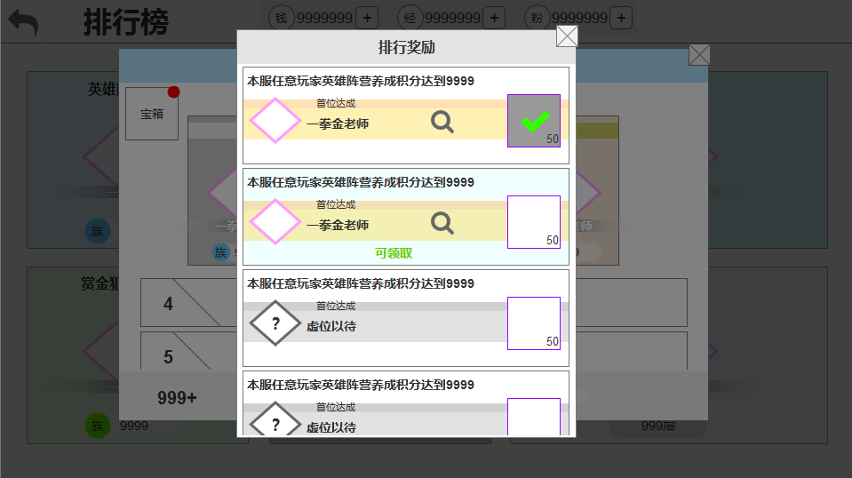
1.界面说明：
 | a.所有排行榜的界面结构完全一样，仅信息不同
 | b.每条任务的信息包含：
 |  | -任务描述
 |  | -小标题描述
 |  | -第一位完成任务玩家的头像、名字
 |  | -前五名完成任务的玩家查看按钮
 |  | -任务奖励（已领取、未领取）
 |  | -可领取文字描述
 | c.任务底版分3种：
 |  | -已领取
 |  | -可领取
 |  | -不可领取
 | d.不可领取的任务板信息变化：
 |  | -玩家头像显示问号
 |  | -头像框用初始默认的头像框
 |  | -不显示放大镜

2.界面操作：
 | a.点击任意玩家头像，弹出该玩家的详情界面
 | b.上下滑动
 | c.点击放大镜，弹出前五名完成此任务的玩家界面
 | d.当任务可领取奖励时，点击除了头像、放大镜以外的任意区域，都视为领取奖励操作

3.边界：
 | a.当有奖励可领取时，打开界面默认停留在可领取奖励的那一条任务，存在多条则停留在完成时间靠前的
 | b.当没有奖励可领取时，打开界面默认停留在第一条任务

规则

任务规则
1.每类排行榜都是一条线性任务：全服玩家共同完成，任意1人完成，所有人都可以领取奖励
 | a.6种排行榜任务的任务类型 = 【Quest_Rank表group】
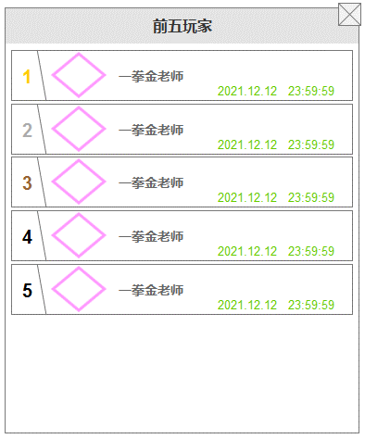
 | b.每条线的所有任务都显示在面板上，根据与group对应的id序列排序
 | c.每组任务便利【Quest_Rank表pre】、【Quest_Rank表rear】判断当前的任务进度
 | d.每条任务的完成条件 = 【Quest_Rank表type】，条件参数 = 【value1、value2】
 | e.任务奖励 = 【Quest_Rank表reward】

2.任务板描述：
 | a.排行奖励 = 【tid#RankList007】
 | b.任务的描述 = 【Quest_Rank表des】
 | c.小标题 = 【tid#RankList008】
 | d.可领取 = 【tid#RankList015】
 | e.虚位以待 = 【tid#RankList016】

3.任务板排序，根据group对应的ID由上至下依次排列

4.任务的完成：
 | a.本服任意玩家第一个完成任意任务时，广播给其他所有玩家
 |  | -此时所有人都可以领取该奖励（所有奖励只可领取一次）
 |  | -同时该玩家被记录在前五玩家的面板中
 | b.后续再有其他人完成对应任务时，按照时间顺序依次记录在前五玩家的面板中
 |  | -第五之后的玩家不在记录
 | c.前五玩家面板的显示内容包含：
 |  | -名次
 |  | -头像框、头像
 |  | -名字
 |  | -完成时间年、月、日、时、分、秒
 | d.第一个完成任意任务的玩家相关信息需要同步显示到：排行榜主界面

5.每条任务需要记录的信息：
 | a.任务是否已完成
 | b.前五名完成任务的玩家信息
 |  | -每隔x分钟更新一次这些玩家的玩家详情
 | c.每名玩家的奖励领取情况

